상품제안서
테일러메이드 로켓볼즈 스피드 6구(2pc) | 상품코드: F01719

 |  |  |  |  |  |  | 02-412-0044 | www.easy1.co.kr
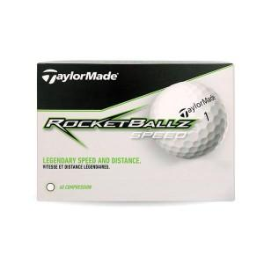

【상세/제작정보】 | ★ 해당 제품은 검정 무지케이스에 볼입각입니다. ★ 골프볼은 재고가 매우 유동적이므로 꼭 문의 먼저 주시기 바랍니다.

【인쇄/포장옵션】 | 실크 / 검정무지포장지

【공급단가】 | 수량 | 100~ | 300~ | 500~ | 1,000~ | 3,000~
*VAT별도 | 단가 | 12,820원 | 12,350원 | 11,870원 | 11,400원 | 11,110원

【상품 URL】 | http://www.easy1.co.kr/src/goods_detail.php?gdno=1719

